詳細クラス図（ログイン機能）
詳細クラス図 | システム名 | グループ名 | 作成日 | 担当 | 承認印
 | TaskMan | デジカレ | 2026-06-02 | 林

ログイン機能 詳細設計クラス図

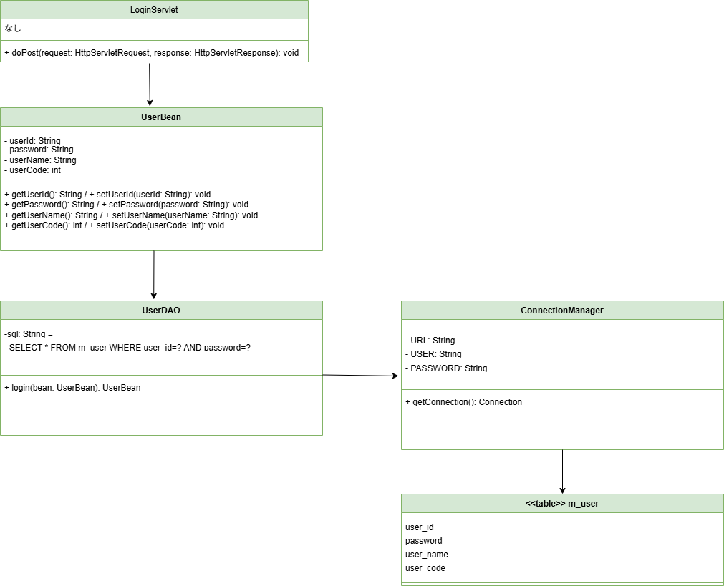

レコード取得が
成功→UserBeanがリターン
失敗→nullがリターン

画面設計書
画面設計書 | システム名 |  | グループ名 |  | 作成日 | 担当 | 承認印
 | ログイン |  | デジカレ |  | 2026-06-02 | 福嶋

画面名称 | ログイン画面
画面レイアウト
ーーーーーーーー ｜ ログイン画面 ｜ ーーーーーーーー ユーザー名 パスワード ログイン ユーザーIDまたはパスワードが違います。

①①
②①

③①
④①

フォーム定義
action | login-servlet |  |  |  |  | method | POST
識別ID | ラベル | type | name | value | 備考
① | ユーザー名 | text | userId |  | 必須
② | パスワード | password | password |  | 必須
③ | ログイン | submit |  | ログイン | ボタン
④ | エラーメッセージ |  |  |  | エラー時のみ表示

